예제
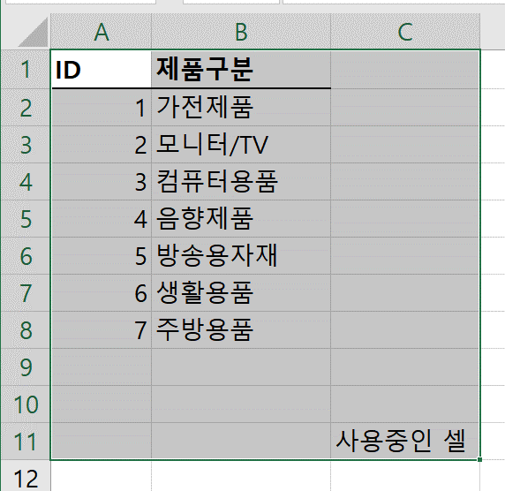
Range = Sheet.UsedRange
시트에서 사용 중인 범위를 반환합니다.
Sheet.UsedRange
Range = Range.Find(....)
Range.Find
Range = Range.Resize([RowSize], [ColumnSize])
Range.Resize
Range("A2")
Range("A2").Resize(1,2)
Range("A2").Resize(2,2)
Range("A2").Resize(2,1)
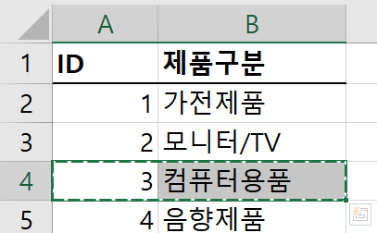
Range.Cut → 잘라내기
Range.Cut
Range.Offset ( [RowOffset], [ColumnOffset] )
→ 선택된 범위를 이동
Range.Offset
ID | 제품구분
1 | 가전제품
2 | 모니터/TV
3 | 컴퓨터용품
4 | 음향제품
5 | 방송용자재
6 | 생활용품
7 | 주방용품
8 | 프린터용품
101 | 카메라용품
Range.Insert ( [Shift], [CopyOrigin] ) → 밀어서 붙여넣기
Range.Insert
10 | 청소용품
Range = Range.Columns(번호) 범위 내 특정 열 번호 범위를반환합니다.
Range.Columns
11 | 남성용품
12 | 컴퓨터용품
13 | 모니터/TV
14 | 가전제품

